Пропозиція_товари
 |  |  |  |  | Додаток №2 до Запиту №2972AL
 | Форма цінової пропозиції

(Назва Учасника), надає свою пропозицію щодо участі в тендері на закупівлю двовісного причіпу фургонного типу.
Відомості про підприємство |  |  | Повне найменування учасника – суб’єкта господарювання
 |  |  | Ідентифікаційний код за ЄДРПОУ або реєстраційний номер облікової картки платника податків
 |  |  | Реквізити (адреса - юридична та фактична, телефон, факс, телефон для контактів, e-mail, розрахунковий рахунок)
Відомості про особу (осіб), які уповноважені представляти інтереси Учасника |  |  | (Прізвище, ім’я, по батькові, посада, контактний телефон).

№ п/п | Запит** |  | Пропозиція |  | Кількість | Ціна, за одиницю, грн. (з урахуванням всіх податків і зборів) * | Вартість, грн., (з урахуванням всіх податків і зборів) *
 | Технічні характеристики та опис |  | Технічні характеристики та опис (вказати модель (торгову марку), виробника, параметри та характеристики продукції, | Фото обов'язково
1 | Найменування | Двовісний причеп фургонного типу | Найменування |  | 5 |  | 0.00
 | Рама та металеві елементи: | оцинковані або еквівалент | Рама та металеві елементи:
 | Загальна маса причіпу: | 1200-1500 кг | Загальна маса причіпу:
 | Надійна фіксація всіх рухомих частин: | так | Надійна фіксація всіх рухомих частин:
 | Гарантія: | 24 місяці або 30000-50000 км пробігу | Гарантія:
 |  |  | Країна-виробник:
 | Внутрішні розміри фургона |  | Внутрішні розміри фургона
 | Довжина: | 2900-3150 мм | Довжина:
 | Ширина: | 1470-1600 мм | Ширина:
 | Висота: | 1500-1700 мм | Висота:
 | Ширина проходу: | 1400-1500 мм | Ширина проходу:
 | Кузов |  | Кузов
 | Матеріал: | Вологостійка фанера | Матеріал:
 | Товщина стін та криші: | 9-12 мм | Товщина стін та криші:
 | Днище: | 15-18 мм | Днище:
 | Задні двері: | двостулкові | Задні двері:
 |  | оснащені пружинним механізмом замикання
 | Бокова відкидна частина: | права сторона відкривається, для доступу до стелажу по всій довжині | Бокова відкидна частина:
 |  | надійна фіксація у відкритому положенні
 |  | герметизація від дощу
 |  | посилена рама відкривної частини
 | Внутрішній стелаж |  | Внутрішній стелаж
 | Розміщення: | вздовж правої бокової частини | Розміщення:
 | Тип: | стаціонарний | Тип:
 | Конструкція: | металева | Конструкція:
 |  | зварна
 |  | цільна (НЕ модульна)
 | Кріплення: | жорстке, до рами причіпа чи підлоги | Кріплення:
 | Полиці внутрішнього стелажа |  | Полиці внутрішнього стелажа
 | Матеріал: | Вологостійка фанера | Матеріал:
 | Товщина: | 6-9 мм | Товщина:
 | Навантаження: | не менше 90 кг на 1 полицю | Навантаження:
 | Розташування відповідно до схем: | 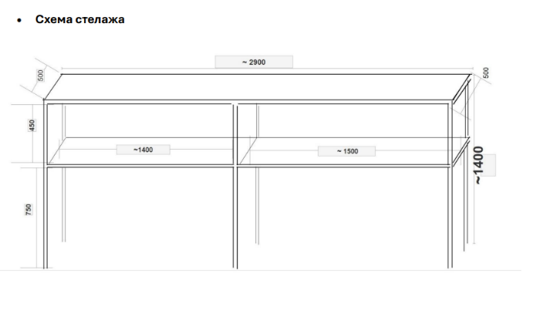 | Розташування відповідно до схем:
 | Комплектація |  | Комплектація
 | Опорне колесо (відповідно до схеми): | так | Опорне колесо (відповідно до схеми):
 | Стояночна опора: | так | Стояночна опора:
 | Крила над колесами: | так | Крила над колесами:
 | Освітлення (згідно ПДР): | так | Освітлення (згідно ПДР):
 | Гальмівна система: | так | Гальмівна система:
 | Схема причіпу | 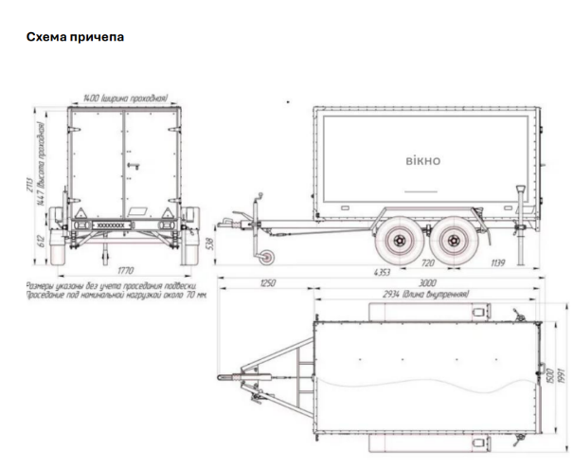 | Схема причіпу
Всього вартість пропозиції, грн.* |  |  |  |  |  | 0.00
* Товариство Червоного Хреста України є громадською неприбутковою організацією і просить надати максимальні знижки на товари, вказані у ціновій пропозиції.
** Закупівля відбувається одним лотом

Термін доставки товару( заповнити обов'язково)__________________________________________календарних днів.
Умови оплати( заповнити обов'язково)____________________________________відсотків передплати/післяплати.
Ми погоджуємось, що всі витрати, пов’язані з доставкою товару, завантажувально-розвантажувальними роботами, здійснюються за рахунок Постачальника.
Ми погоджуємося з умовами, що Замовник має право розділити дану закупівлю між декількома постачальниками за умови наявності більш вигідних умов на різні позиції.
Ми погоджуємося з умовами, що Ви можете відхилити нашу чи всі надані пропозиції, та розуміємо, що Ви не обмежені у прийнятті будь-якої іншої пропозиції з більш вигідними для Вас умовами.
Ми погоджуємось зафіксувати цінову пропозицію протягом 90 календарних днів з моменту подачі
Подаючи свою пропозицію ми підтверджуємо повну комплектацію та відповідність умовам зазначеним в Запиті.
Учасники повинні надсилати цінові пропозиції з підписом і печаткою (за наявності).

 | Керівник організації/ФОП:____________________________ ( ____________________)
 | МП підпис ПІБ

